Grafica
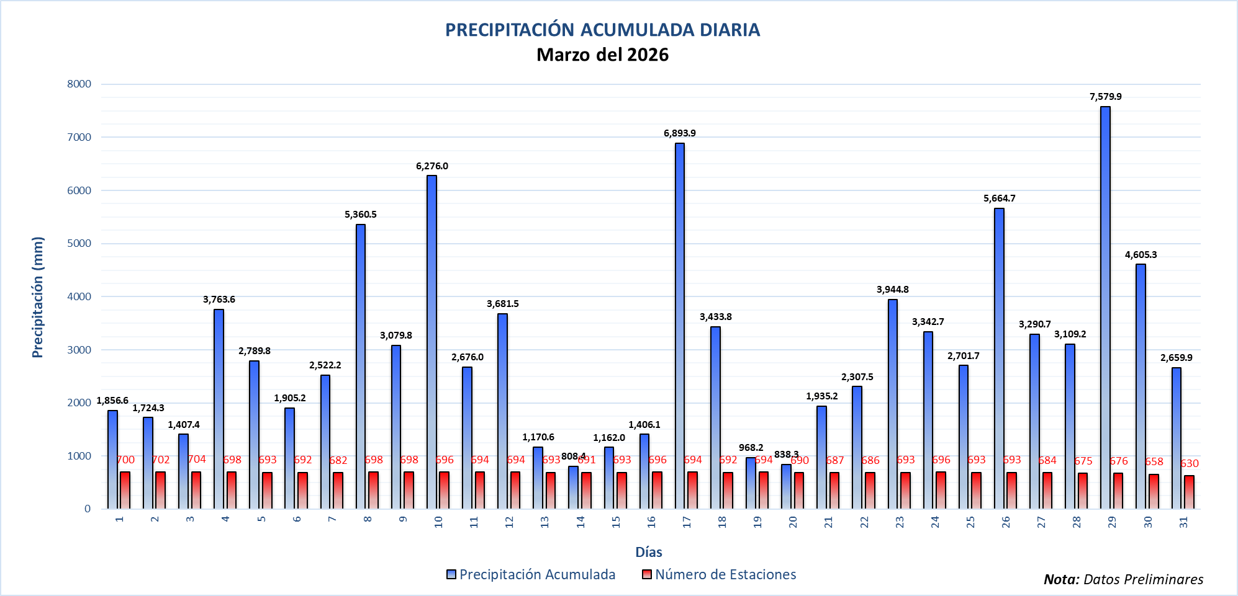
PRECIPITACIÓN ACUMULADA DIARIA Abril del 2026
 | Precipitación Acumulada | Número de Estaciones
 |  | 652
 |  | 649
 |  | 621
 |  | -999
 |  | -999
 |  | -999
 |  | -999
 |  | -999
 |  | -999
 |  | -999
 |  | -999
 |  | -999
 |  | -999
 |  | -999
 |  | -999
 |  | -999
 |  | -999
 |  | -999
 |  | -999
 |  | -999
 |  | -999
 |  | -999
 |  | -999
 |  | -999
 |  | -999
 |  | -999
 |  | -999
 |  | -999
 |  | -999
 |  | -999
 |  | -999

